Área Geográfica
3. Área geográfica de intervenção (credenciação para a atividade de MCE)

3.1 | Distritos com localizações físicas da entidade

ÁREA DE INTERVENÇÃO GEOGRÁFICA (DISTRITOS)

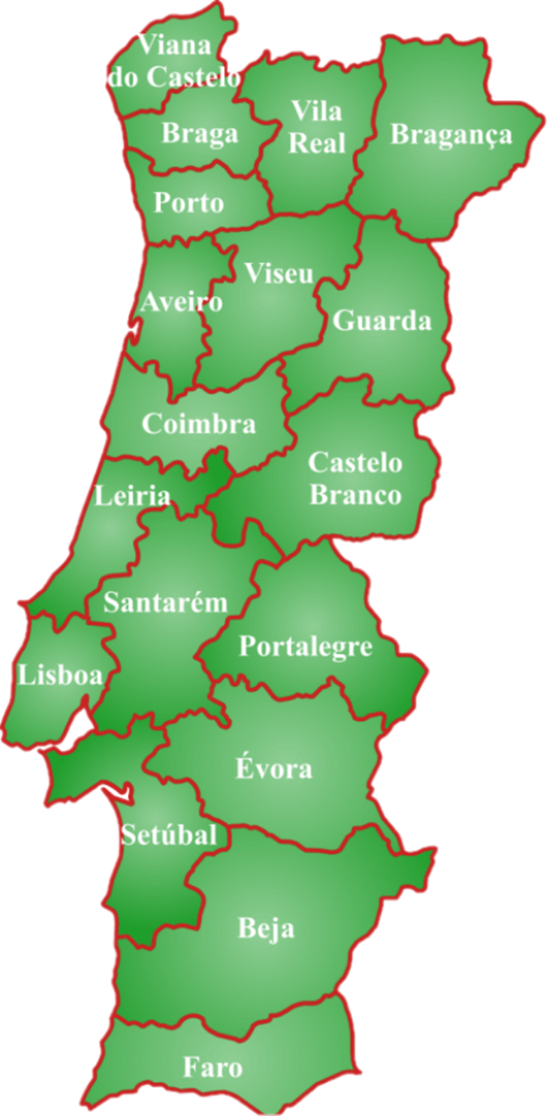
DELEGAÇÃO REGIONAL COMPETENTE | DISTRITOS (Continente) |  | Opção
DN | Viana do Castelo

DN | Braga

DN | Vila Real

DN | Bragança

DN | Porto

DC | Aveiro

DC | Viseu

DC | Guarda

DC | Coimbra

DC | Castelo Branco

DC | Leiria

DL | Santarém

DL | Lisboa

DL | Setúbal

DA | Portalegre

DA | Évora

DA | Beja

DG | Faro
 |  | Total | 0

DN - Delegação Regional do Norte - DC - Delegação Regional do Centro - DL - Delegação Regional de Lisboa e Vale do Tejo - DA - Delegação Regional do Alentejo - DG - Delegação Regional do Algarve

